Sheet1

 | Kartataħriġ 1

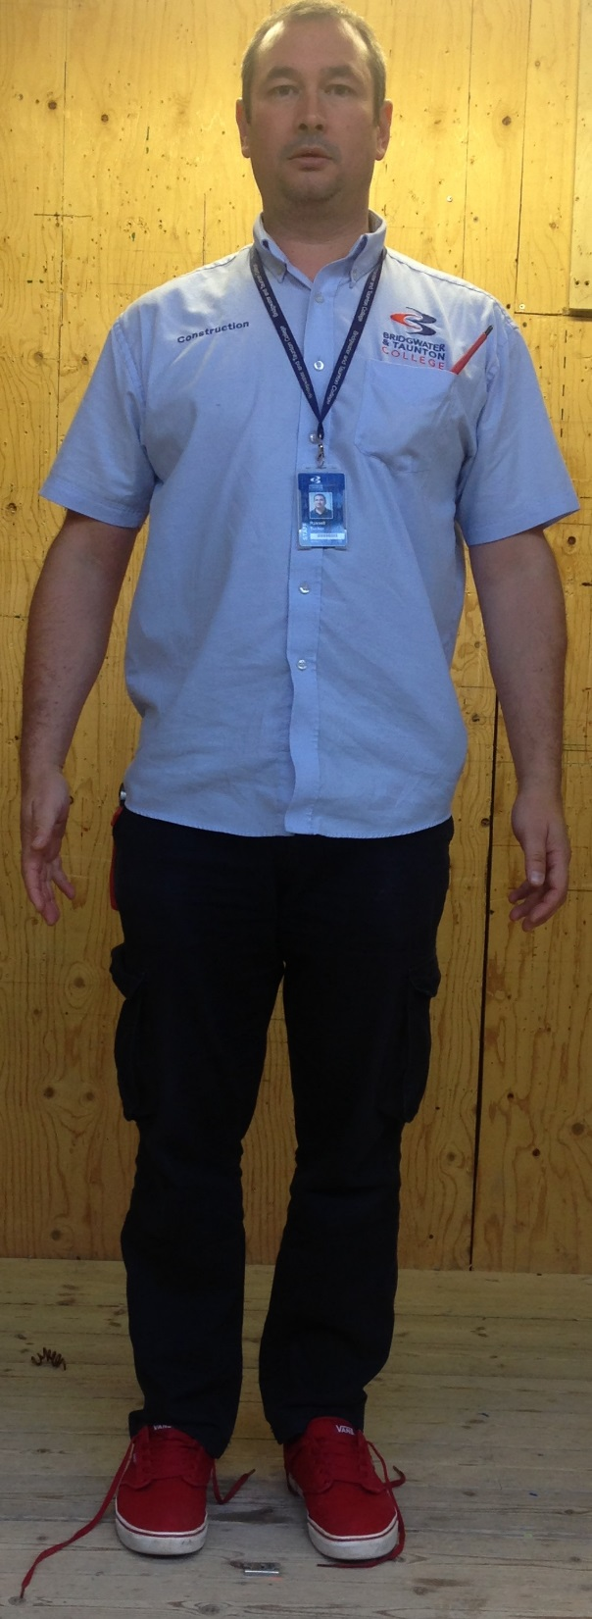

Ħares sewwa lejn l-istampa. Tista' tilmaħ erba' perikli potenzjali għas-sigurtà?
 | 1 | ………………………………………………

 | 2 | ………………………………………………

 | 3 | ………………………………………………

 | 4 | ………………………………………………

